Sheet1
所有漏洞收集（包含项目已涉及和未涉及的）
序号 | 漏洞名称 | 详细说明 | 解决方案
1 | nacos认证授权漏洞 | nacos旧版本中即使开启授权认证，但默认的加密key是固定写死的，造成信息泄露 | 按照最新的nacos版本进行升级部署，自定义配置key解决默认key问题
18 | zk未授权访问 | zookeeper安装部署时未增加认证，导致泄露zookeeper中的内容。 | 重新部署zookeeper，添加认证
22 | Apache Struts类加载器安全绕过漏洞 | Apache Struts框架是一个一个基于 Java Servlets,JavaBeans, 和 JavaServer Pages (JSP)的Web应用框架的开源项目。 Apache Struts 存在安全绕过漏洞，攻击者利用漏洞绕过某些安全限制和执行未经授权的操作。 参考： http://www.cnvd.org.cn/flaw/show/CNVD-2014-02702 | 建议下载补丁进行修复，网址如下： http://struts.apache.org/
23 | Grafana 身份认证绕过漏洞（CVE2023-3128） | 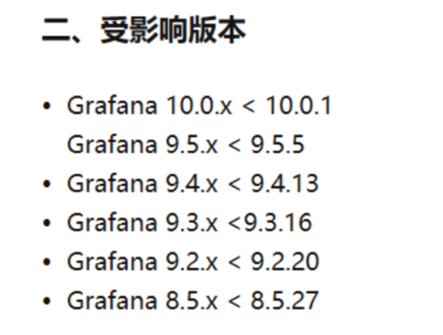 | 升级版本至10.0.1、9.5.5、9.4.13、9.3.16、9.2.20 或 8.5.27及以上
24 | Apache RocketMQ | 影响版本 5.x <= 5.1.0 及4.x<=4.9.6
25 | Spring Security 身份认证绕过漏洞 | 影响版本 Spring Security: 6.1.0 to 6.1.1 6.0.0 to 6.0.4 5.8.0 to 5.8.4 5.7.0 to 5.7.9 5.6.0 to 5.6.11
26 | MinIO 信息泄露漏洞 | RELEASE.2023-03-20T20-16-18Z >MINIO> = RELEASE.2019-12-17T23-16-337
27 | Apache Kafka ConnectJNDI注入漏洞 | 2.3.0 <= Apache Kafka <= 3.3.2

